計算シート（計算式入）
太陽光発電等の売電収入に係る所得計算シート

令和 |  | 年分 |  |  |  | の欄に入力してください。
 |  |  |  |  |  |  | 住所
施設設置 | 設置年月 |  | イ | 平成 | 年 | 月 | 氏名
 | 年間設置月数 |  | ロ |  |  | 月
 | 購入・設置費用 |  | ハ |  |  | 円 | ※リース契約の場合、施設設置に関する項目及び借入金利息の記入は不要です。
 | 補助金等 |  | ニ |  |  | 円
 | 自 己 負 担 額 （ハ－ニ） |  | ホ | 0 |  | 円
その他必要経費 | 借入金の利息 |  | ヘ |  |  | 円 | 《参考》 電力会社からの明細イメージ
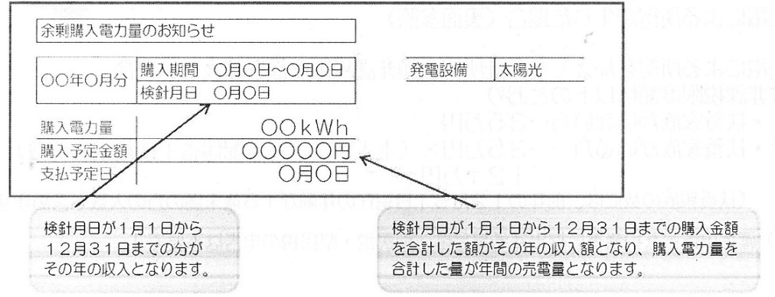
 | リース料 |  | ト |  |  | 円
 |  |  | チ |  |  | 円
 | 計 （ヘ+ト+チ） |  | リ | 0 |  | 円
売 電 | 収入 |  | ヌ |  |  | 円
 | 年間売電量 |  | ル |  |  | ｋWh
 | 年間総発電量 |  | ヲ |  |  | ｋWh | ※各家庭の太陽光発電の総発電量モニターで確認します。

所得計算
 | 売電所得 ＝ 売電収入 － 必要経費

収 入 額 |  |  | ヌ | 0 |  | 円
減価償却費 | 取 得 費 |  | ホ | 0 |  | 円 | ※施設設置時にかかった費用 ハから、補助金等 ニを差し引いた額
 | 太陽光発電 設備の償却費率 |  |  | 0.059
 | 償 却 月 数 (率) （ロ/12月） |  | ワ | #VALUE! |  |  | ※１年間に施設を設置していた月数 ロ （設置年が当該年以前の場合は12/12=1.0となります。）
 | 減 価 償 却 費 （ホ×0.059×ワ） |  | カ | #VALUE! |  | 円
必要経費 | その他必要経費 |  | リ | 0 |  | 円 | ※借入金の利息や維持管理にかかった経費等 ヘ～チ
 | 小 計 （カ＋リ） |  | ヨ | #VALUE! |  | 円
 | 売 電 割 合 （ル/ヲ） |  | タ | #DIV/0! |  |  | ※年間発電量のうち、年間に売電した割合 （年間発電量を全て売電した場合は、「1」となります。）
 | 必 要 経 費 合 計 （ヨ×タ） |  | レ | #VALUE! |  | 円
売 電 所 得 （ヌ－レ） |  |  | ソ | #VALUE! |  | 円 | 雑所得（住民税の申告が必要です。） ※０円以下の場合は申告不要です。

記入例
記 入 例
太陽光発電等の売電収入に係る所得計算シート

令和 | 元 | 年分

施設設置 | 設置年月 |  | イ | 平成 | 31 | 年 | 4 | 月
 | 年間設置月数 |  | ロ | 9 |  |  |  | 月
 | 購入・設置費用 |  | ハ | 2,000,000 |  |  |  | 円 | ※リース契約の場合、施設設置に関する項目及び借入金利息の記入は不要です。
 | 補助金等 |  | ニ | 30,000 |  |  |  | 円
 | 自 己 負 担 額 （ハ－ニ） |  | ホ | 1,970,000 |  |  |  | 円
その他必要経費 | 借入金の利息 |  | ヘ | 2,900 |  |  |  | 円 | 《参考》 電力会社からの明細イメージ
 | リース料 |  | ト |  |  |  |  | 円
 |  |  | チ |  |  |  |  | 円
 | 計 （ヘ+ト+チ） |  | リ | 2,900 |  |  |  | 円
売 電 | 収入 |  | ヌ | 80,000 |  |  |  | 円
 | 年間売電量 |  | ル | 2,400 |  |  |  | ｋWh
 | 年間総発電量 |  | ヲ | 4,000 |  |  |  | ｋWh | ※各家庭の太陽光発電の総発電量モニターで確認します。

所得計算
 | 売電所得 ＝ 売電収入 － 必要経費

収 入 額 |  |  | ヌ | 80,000 |  |  |  | 円
減価償却費 | 取 得 費 |  | ホ | 1,970,000 |  |  |  | 円 | ※施設設置時にかかった費用 ハから、補助金等 ニを差し引いた額
 | 太陽光発電 設備の償却費率 |  |  | 0.059
 | 償 却 月 数 (率) （ロ/12月） |  | ワ | 0.75 |  |  |  |  | ※１年間に施設を設置していた月数 ロ （設置年が当該年以前の場合は12/12=1.0となります。）
 | 減 価 償 却 費 （ホ×0.059×ワ） |  | カ | 87,173 |  |  |  | 円
必要経費 | その他必要経費 |  | リ | 2,900 |  |  |  | 円 | ※借入金の利息や維持管理にかかった経費等 ヘ～チ
 | 小 計 （カ＋リ） |  | ヨ | 90,073 |  |  |  | 円
 | 売 電 割 合 （ル/ヲ） |  | タ | 0.60 |  |  |  |  | ※年間発電量のうち、年間に売電した割合 （年間発電量を全て売電した場合は、「1」となります。）
 | 必 要 経 費 合 計 （ヨ×タ） |  | レ | 54,044 |  |  |  | 円
売 電 所 得 （ヌ－レ） |  |  | ソ | 25,956 |  |  |  | 円 | 雑所得（住民税の申告が必要です。） ※０円以下の場合は申告不要です。

